табличные данные

Тибетский "Черный великан" Макалу — один из пяти самых высоких "восьмитысячников", который находится в Гималаях на теоритории КНР и Непала. Высота вершины - 8485 метров.
Об этой снежной красавице европейцы узнали в середине XIX века, а покорили лишь в 1955 году. Легендарное восхождение совершили французы.
Самая высокая гора в мире — это Джомолунгма, более известная нам как Эверест. Эверест, одно из самых красивых мест мира, является частью горной системы Гималаев. Гора находится между Непалом и Китаем. Согласно разным источникам высота Эвереста колеблется от 8844 до 8852 метров. Первый раз человек взобрался на самую высокую гору 29 мая 1953 года. Первопроходцами Эвереста стали новозеландец Э. Хиллари и шерп Т. Норгей.
Вершина Чогори, высотой 8611 метров, принадлежит к горной системе Каракорум и находится на северной границе Пакистана и Китая. Среди альпинистов Чогори известна под кодовым названием К-2. Буква "К" означает "Каракорум", а "2" - порядковый номер вершины, который в 1856 году ей присудил путешественник полковник Монтгомери. Первыми покорили вершину К2 итальянцы в 1954 году.
Гор, преодолевших отметку в 8 километров в высоту, на нашей планете не так уж много. Лхоцзе — одна из них. Она расположена в горной системе Гималай на территории КНР и Непала. Ее высота достигает 8516 метров, а главная вершина была покорена в 1956 году группой швейцарских альпинистов.
Вершин у Канченджанги пять, отсюда и название, которое в переводе с тибетского означает "Пять сокровищ великих снегов". Самая высокая, Главная Канченджанга (8568), располагается на территории Индии и Непала. Впрочем, еще три из них по праву носят гордое звание восьмитысячника: Ялун-Канг (8505), Южная (8491) и Центральная (8478). Главная вершина покорилась англичанам лишь в 1955 году.
запись | место | название вершины | горная система | страна | высота | год покорения вершины | кто покорил вершину
1 | 1 | Чёрный великан | Гималаи | КНР, Непал | 8485 | 1955 | французы
4 | 2 | Лхонцзе | Гималаи | КНР, Непал | 8516 | 1956 | Швейцарцы
5 | 3 | Главная Канченджанга | Канченджанга | Индия, Непал | 8568 | 1955 | Англичане
3 | 4 | Чогори | Каракорум | Пакистан,Китай | 8611 | 1954 | Итальянец
2 | 5 | Джомолунгма | Гималаи | Непал, Китай | 8852 | 1953 | Новозеландец и шерп

ЗАДАНИЕ:
1. Прочитайте информацию о самых высоких вершинах мира. Систематизируйте информацию и внесите данные в таблицу.
2. Сделайте сортировку по высоте и зафиксируйте для каждой вершины ее место в топовом списке.
3. Добавьте столбец "Кто покорил вершину" и заполните его.

ИМТ
СПРАВОЧНЫЙ МАТЕРИАЛ
Индекс массы тела (body mass index) — величина для оценки соответствия массы человека и его роста, чтобы косвенно судить о том, является ли масса недостаточной, нормальной или избыточной.
ВЕС (кг)
ИМТ = ------------------------
РОСТ(м)*РОСТ(м)
Показатель индекса массы тела разарботан бельгийским социологом и статистиком Адольфом Кетле в 1869 году.
 | возраст (полных лет) | пол | рост (см) | вес (кг) | рост (м) | ИМТ | интерпретация ИМТ
1 | 12 | м | 135 | 26 | 1.35 | 14.3 | Норма | 1.00 | 1.0
2 | 12 | ж | 134 | 28 | 1.34 | 15.6 | Норма | 1.00 | 1.0
3 | 11 | ж | 131 | 24 | 1.31 | 14.0 | Норма | 1.00 | 1.0
4 | 13 | м | 140 | 37 | 1.40 | 18.9 | Выше | 1.00 | 0.0
5 | 11 | м | 133 | 33 | 1.33 | 18.7 | Выше | 1.00 | 0.0
6 | 12 | ж | 129 | 25 | 1.29 | 15.0 | Норма | 1.00 | 1.0
7 | 13 | м | 142 | 36 | 1.42 | 17.9 | Норма | 1.00 | 1.0
8 | 11 | ж | 141 | 31 | 1.41 | 15.6 | Норма | 1.00 | 1.0
9 | 12 | ж | 137 | 49 | 1.37 | 26.1 | Выше | 1.00 | 0.0
10 | 13 | м | 139 | 38 | 1.39 | 19.7 | Выше | 1.00 | 0.0

ЗАДАНИЕ:
1. Прочитайте справочный материал.
2. Переведите рост из см в м, используйте формулу для расчета (1 м = 100 см).
3. Воспользуйтесь формулой из справочного материала и рассчитайте индекс массы тела.
4. Интерпретируйте показатель ИМТ (ниже нормы, норма, выше нормы). За норму принимают величину в пределах 18.5 – 24.99.

ГТО
запись | возраст (полных лет) | пол | бег на 60 метров (сек) | скорость (м/сек) | скорость (км/ч) | скорость (уз)
1 | 12 | м | 9.6 | 6.25 | 22.50 | 12.15
2 | 11 | м | 9.8 | 6.12 | 22.04 | 11.90
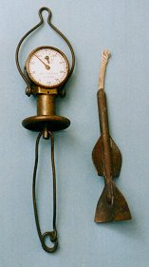
СПРАВОЧНЫЙ МАТЕРИАЛ
Скорость (velocity) — векторная физическая величина, характеризующая быстроту перемещения и направления движения материальной точки в пространстве относительно выбранной системы отсчета.
В науке скорость используется в широком смысле, как быстрота изменений какой-либо величины в зависимости от другой. Например, говорят о скорости изменения температуры, скорости химической реакции и т.д.
Самый древний способ измерения скорости, известный под названием "голландский лаг", предполагал использование куска дерева, брошенного за борт.
Лаг — название прибора, измеряющий скорость судна.
3 | 13 | ж | 9.9 | 6.06 | 21.82 | 11.78
4 | 12 | м | 10.3 | 5.83 | 20.97 | 11.32
5 | 11 | ж | 10.1 | 5.94 | 21.39 | 11.55
6 | 12 | ж | 10.4 | 5.77 | 20.77 | 11.21
7 | 12 | ж | 11.3 | 5.31 | 19.12 | 10.32
8 | 13 | м | 11 | 5.45 | 19.64 | 10.60
9 | 12 | ж | 10.8 | 5.56 | 20.00 | 10.80
10 | 12 | м | 10.8 | 5.56 | 20.00 | 10.80

ЗАДАНИЕ:
1. Прочитайте справочный материал.
2. Рассчитайте скорость бегунов в таблице, для этого используйте формулу из справочного материала.
3. Переведите скорость бегунов из одной единицы измерения (м/с) в другие (км/ч и уз), для перевода используйтеинформацию из справочного материала.

Единицы измерения линейной скорости:
* метр в секунду (м/с)
* километр в час (км/ч)
* морская миля в час (уз)

s
V = ----
t
Соотношения между единицами скорости:
1 м/с = 3,6 км/ч
1 уз = 1,852 км/ч = 0,514 м/с

ГИ

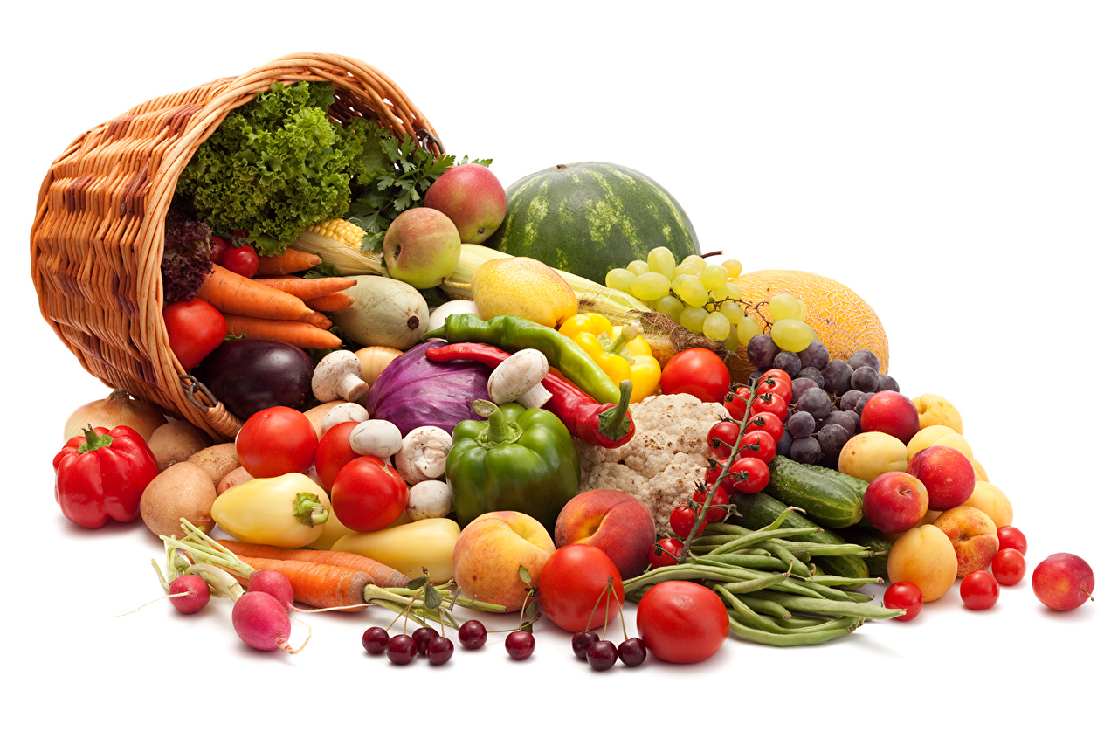
СПРАВОЧНЫЙ МАТЕРИАЛ
Гликемический индекс (ГИ ) — показатель, по которой оценивается скорость попадания глюкозы в кровь. Регулируя уровень глюкозы (сахара), мы улучшаем работоспособность и увеличиваем запас энергии.
Но не все так просто! Все классификации исходят из глимемического индекса одного продукта, но в питании такого практически не бывает. Рацион состоит из смеси продуктов с разным количеством углеводов.
ГИ продуктов:
* низкий — меньше 40
* средний — от 40 до 70
* высокий — выше 70.
Кроме ГИ есть еще понятие гликемической нагрузки (ГН) — количества углеводов на 100 г продукта. Оно не всегда зависит от ГИ.
ГИ*углеводы (г)
ГН = -------------------------
100 г
100 г * 10 г
ХЕ = --------------------
углеводы (г)
Хлебная единица (ХЕ, углеводная единица) — условная единица, используется для приблизительной оценки количества углеводов в продуктах.
запись | продукт | углеводы (г) | ГИ | ГН | ХЕ | интерпретация ГИ
1 | гречневая каша | 30.5 | 40 | 1220.00 | 32.79 | низкий | 0.00 | 1.00
2 | манная каша | 12.9 | 75 | 967.50 | 77.52 | высокий | 1.00 | 0.00
3 | овсянная каша | 15 | 40 | 600.00 | 66.67 | низкий | 0.00 | 1.00
4 | рисовая каша | 17.4 | 70 | 1218.00 | 57.47 | высокий | 1.00 | 0.00
5 | зефир | 80.4 |  | 0.00 | 12.44 | низкий | 0.00 | 1.00
6 | пряник | 77.7 | 65 | 5050.50 | 12.87 | средний | 1.00 | 1.00
7 | шоколад молочный | 52.4 | 35 | 1834.00 | 19.08 | низкий | 0.00 | 1.00
8 | макароны отворные | 19 | 60 | 1140.00 | 52.63 | средний | 1.00 | 1.00
9 | какао с молоком | 14.5 | 40 | 580.00 | 68.97 | низкий | 0.00 | 1.00
10 | запеканка творожная | 14.1 | 65 | 916.50 | 70.92 | средний | 1.00 | 1.00

ЗАДАНИЕ:
1. Прочитайте справочный материал.
2. Рассчитайте гликемическую нагрузку для каждого продукта, воспользуйтесь формулой из справочного материала
3. Воспользуйтесь формулой из справочного материала и переведите углеводы в хлебные единицы.
4. Интерпретируйте показатель гликемического индекса (низкий, средний, высокий). Информацию возьмите из справочного материала.

